상품제안서
몽크로스 폴딩 와이드 3단 높이조절 테이블 | 상품코드: S13654

 |  |  |  |  |  |  | 02-713-8555 | www.synergygift.co.kr
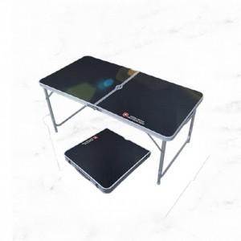

【상세/제작정보】 | 인쇄 별도 협의

【인쇄/포장옵션】 | 기타 / 포장불가능

【공급단가】 | 수량 | 10~ | 50~ | 100~ | 300~ | 500~
*VAT별도 | 단가 | 52,650원 | 50,700원 | 48,750원 | 46,800원 | 45,630원

【상품 URL】 | https://www.synergygift.co.kr:443/src/goods_detail.php?gdno=19496

